西元前3000年
事件 | 地區 | 涵蓋疆域 | 摘要 | 小節 | 課程內容 | 影片連結 | 圖片資訊 | 題目 | 參考答案
杜康造酒 | 中國河南省、陝西省 | 關中、涿鹿 | 相傳黃帝時，杜康善於造酒 | 1-1 | 在中國上古傳說中，「黃帝」是奠定文明的部落聯盟首領。據《說文解字》與《世本》等古籍記載，黃帝時期有名叫「杜康」之人，他發明以穀物釀酒之法，解決糧食過剩。因其貢獻，杜康被後世尊為釀酒始祖，在民間與行業中共享「酒神」之美譽。 | https://www.youtube.com/watch?v=Hi7HAFUqol4 |  | 1.根據上古傳說，在哪一位首領的時期，發明了以穀物釀酒的方法？ 2.根據古籍記載，發明釀酒方法的最初目的是什麼？ 3.根據文章，後世尊稱誰為釀酒始祖，並給予其「酒神」的美譽？ (A) 黃帝 (B) 杜康 (C) 摩西 (D) 神農 | 1.黃帝 2.解決糧食過剩 3.B | 110
神農嚐百草 | 中國湖北省 | 唐帝國 | 相傳神農氏嚐百草，發現茶的甘美。 | 1-1 | 神農氏是中國古代傳說中的農業與醫藥之神，為了解各種植物的藥性，親自品嚐各種野生植物，並且發現茶葉的美好滋味。此傳說廣泛流傳，是由於唐代陸羽寫入《茶經》。 |  | 神農畫像-楊英風https://tcmb.culture.tw/zh-tw/detail?indexCode=online_metadata&id=508386 | 1.根據中國古代傳說，神農氏是掌管哪兩個領域的神祇？ 2.神農氏發現茶葉美好的滋味這個傳說，是藉由哪一本書而廣泛流傳？ 3.根據文章，神農氏是透過什麼方法來了解各種植物的藥性？ (A) 觀察動物的反應 (B) 閱讀古代的醫書 (C) 親自品嚐各種植物 (D) 透過燃燒的煙霧來分辨 | 1.農業與醫藥 2.茶經 3.C | 76
新石器時代的生產與料理 | 台灣台北 | 大坌坑文化、圓山文化 | 臺灣新石器時代的農業發展與飲食樣貌。 | 1-3 | 大坌坑文化人為了穩定食物來源，以刀耕火種方式種植芋頭等根莖類作物，並燒製陶器來烹煮食物。圓山文化人更能種植稻米等種子作物。遺址中的「貝塚」引人注意，裡頭發現大量被吃過的貝殼、魚骨和獸骨等殘骸和破碎的陶器，使後人可以一窺當時的飲食情形與生活樣貌。 | https://www.youtube.com/watch?v=dtjj1O-KrRk |  | 1.大坌坑文化人如何穩定食物來源並烹煮食物？ 2.圓山文化遺址中的「貝塚」，讓我們可以一窺當時的哪些飲食情形？ 3.根據文章，關於「貝塚」的敘述，下列何者正確？ (A) 是大坌坑文化的主要特色 (B) 裡面發現了大量完整的陶器 (C) 讓我們可以了解當時的飲食習慣 (D) 是專門用來種植作物的區域 | 1. 以刀耕火種方式種植芋頭等根莖類作物，並燒製陶器來烹煮食物。 2. 大量被吃過的貝殼、魚骨和獸骨等殘骸和破碎的陶器。 3.C | 122
國王的冰窖 | 敘利亞 | 馬里王國 | 古代美索不達米亞的統治者建造冰窖，儲存冬冰以供夏日享用。 |  | 約在四千年前，古老的美索不達米亞文明便已懂得對抗酷暑。在幼發拉底河中游的馬里（Mari）王國等地，統治者會動用大量人力，在冬季從北方山區採集冰雪，再運回城內。為了儲存這些珍貴的寒冰，他們沿河岸挖掘了結構複雜的深冰庫群，其尺寸巨大，並有厚土牆與草桿隔熱。待到炎炎夏日時，這些儲存的冰塊便會被取出，供國王與菁英階層冰鎮酒類與其他飲料，成為一種彰顯權力與極致奢華的象徵。 | 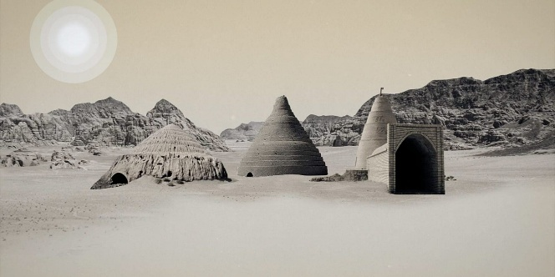 https://www.youtube.com/watch?v=wsBTxxOr4Cw |  | 1.古老的美索不達米亞文明，用什麼方法儲存從北方山區運回來的冰雪？ 2.在炎熱的夏天，這些儲存的冰塊有什麼用途？而這樣的用途又象徵著什麼？ 3.根據文章，馬里王國的統治者在何時、何地採集冰雪？ (A) 夏季，從幼發拉底河中 (B) 冬季，從北方山區 (C) 全年，在地底深處的冰庫 (D) 雨季，從高山的融雪 | 1.沿河岸挖掘了結構複雜、厚土牆與草桿隔熱的深冰庫群 2.在夏天供國王與菁英階層冰鎮酒類與其他飲料。一種彰顯權力與極致奢華的象徵。 3.B

